Hoja1
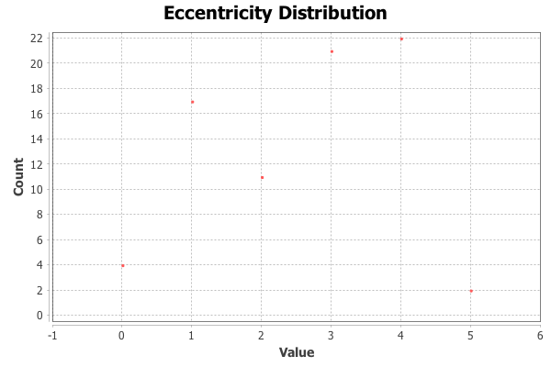
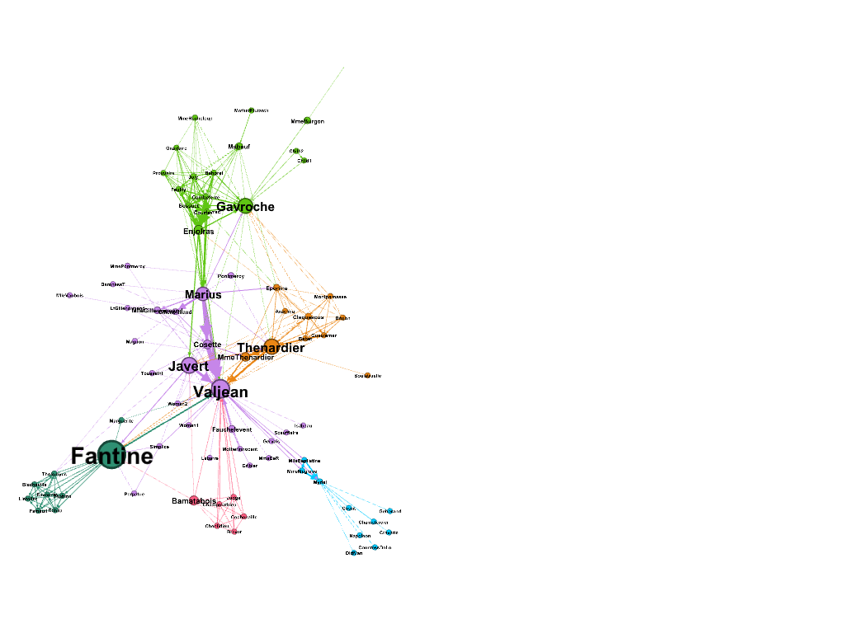
Nombre y apellidos del alumno: | Ernesto Serrano Collado

Medida | Valor
Número de nodos N | 77
Número de enlaces L | 254
Número máximo de enlaces Lmax | 5852
Densidad del grafo L/Lmax | 0.043
Grado medio <k> | 3.299
Diámetro dmax | 5
Distancia media d | 2.4
Coeficiente medio de clustering <C> | 0.287
Número de componentes conexas | 1
Número de nodos componente gigante (y %) | 77 (100)
Número de aristas componente gigante (y %) | 254 (100)

<Añadir aquí el gráfico de la distribución de grados>
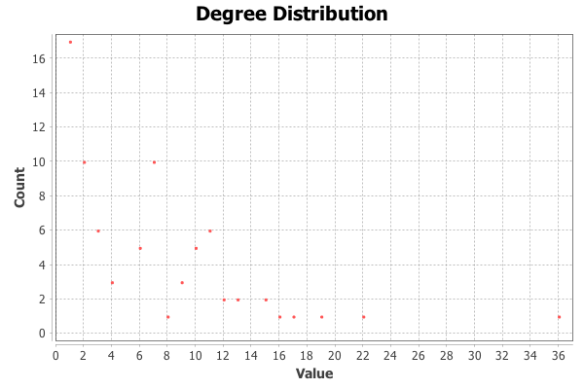

<Añadir aquí el gráfico de la distribución de distancias>

